目录
深 圳 市 瑞 秋 国 际 物 流 有 限 公 司 瑞秋主页：www.rqlis.com 办公地址：深圳市龙华区民治街道龙光玖钻5A写字楼3005 仓库地址：广东省东莞市同富路47号都市丽人工业园6栋一楼
十四年老牌跨境电商物流庄家
价格表生效日期：2026年6月29日货物入仓起生效
航线 | 运输渠道 | 产品名称 |  | 产品简介 | 参考时效 | 价格变化 | 报价链接
日本 | 海运 | 五日达 |  | 时效有保证 | 船开后5日左右签收 | 报价保持稳定 | 进入报价
 |  | 七日达 |  | 一周三水船期稳定 | 船开后7日左右签收 |  | 进入报价
 |  | 日本海运FBA普船固税 | 限深圳仓：特惠仓 （NGO2、NGO3、TPF4、TPN2） | 超值特惠，值得托货 | 船开后15-20天左右签收 |  | 进入报价
 |  |  | 亚马逊仓普货 | 渠道稳定，万众选择 | 船开后10-15天左右签收
 |  | FBA普船包税 |  | 双清包税，安心靠谱 | 船开后20天左右签收 |  | 进入报价
 |  | 日本海运纯电DG柜 |  | 王牌渠道，专业DG | 船开后18-20天左右签收 |  | 进入报价
联系方式
公司地址 |  | 广东省深圳市龙华区民治街道龙光玖钻5A写字楼3005 |  |  |  | 业务联系方式
仓库地址 |  | 瑞秋海运仓：广东省东莞市同富路47号都市丽人工业园6栋一楼 联系人及联系方式：郭永志 13924607033 / 夏伟 16602103799 上班时间：星 期 一 至 星 期 六 09:00~ 12:00 / 14:00~ 18:00 |  |  | 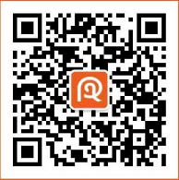 | 联系人： | 二维码
 |  |  |  |  |  | 电话：
 |  |  |  |  |  | 邮箱：

日亚仓地址
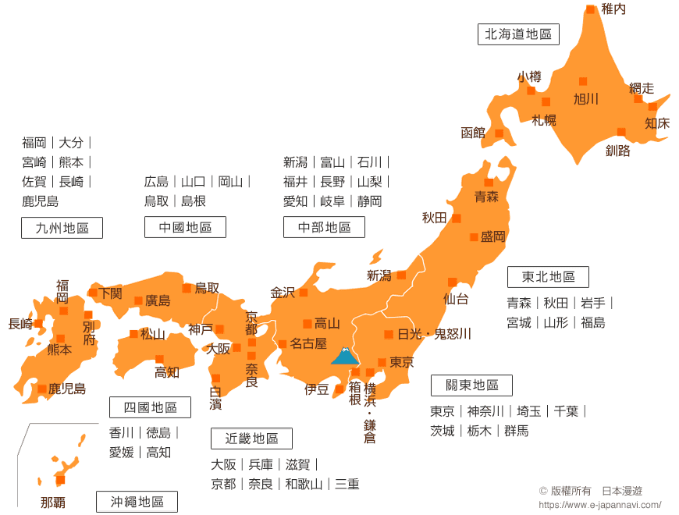
FBA Code | 区域位置 | 城市 | 地址 | Zip
FSZ1 | 東京都 | 小田原市 | 神奈川県小田原市扇町4-5-1 | 〒250-8560
HND2 |  | 狭山市 | 青柳915狭山市埼玉県 | 〒350-1395
HND3 |  | 比企郡 | 埼玉県比企郡川島町かわじま2-1-1 2F | 〒350-0195
HND8 |  | 八王子市 | 东京都八王子市石川町2970-3 | 〒192-8560
HND6 |  | 川崎市 | 神奈川县川崎市高津区北山田3-14-1 | 〒213-8516
HND9 |  | 川崎市 | 神奈川県川崎市高津区北見方3-14-1 | 〒213-8517
NRT1 |  | 市川市 | 千叶県市川市塩浜2-13-1 | 〒272-0193
NRT2 |  | 八千代市 | 千葉県八千代市上高野2036 | 〒276-8525
NRT5 |  | 川越市 | 埼玉県川越市南台1-10-15 | 〒350-1182
TPF6 |  | 印西市 | 千葉県印西市松崎台2-4-1 | 〒270-1338
TYO1 |  | 川口市 | 埼玉県川口市領家5-14-35 | 〒332-8503
TYO2 |  | 久喜市 | 埼玉県久喜市上清久字桟敷1000番1 | 〒346-8511
TYO3 |  | 府中市 | 四谷5丁目23-62 府中市, 東京都 | 〒183-8570
TYO4 |  | 青梅市 | 末広町2-9-14青梅市, 東京都 198-8501JP (TYO4) | 〒 198-8501
TYO6 |  | 坂戸市 | 埼玉県坂戸市 国际西区仓库1-2-1 | 〒350-0282
TYO7 |  | 上尾市 | 日本埼玉県上尾市堤崎大字中新井字前５３３(MUCD上尾) | 〒362-8508
VJNA |  | 柏市 | 千葉県柏市藤ケ谷1832 | 〒277-0931
TPFB/VJU1 |  | 伊勢原市 | 神奈川県伊勢原市石田100 MFLP厚木Ⅱ | 〒259-1116
TPF2/VJUN |  | 比企郡 | 埼玉県比企郡吉見町西吉見480 | 〒355-0157
TPFA |  | 野田市 | 千葉県野田市中里字光淨寺3078番2 | 〒270-0237
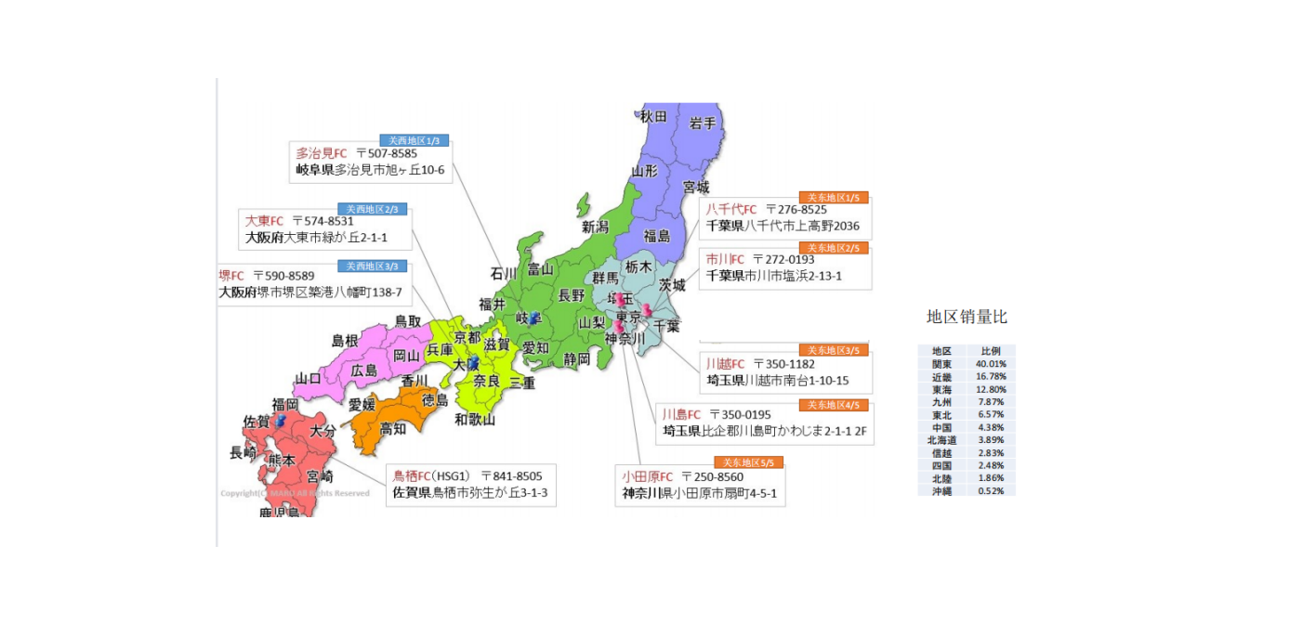
TPFC |  | 戸田市 | 埼玉県戸田市ESR戸田新曽南4丁目3 | 〒335-0026
TPF9 |  | 習志野市 | 千葉県習志野市茜浜3丁目7-2 ランドポート習志野 2階 | 〒275-0024
VJND |  | 東京都 | 東京都,立川市,泉 935 | 〒190-0015
VJNE |  | 神奈川県 | 大神455番1Dプロジェクト平塚平塚市, 神奈川県 254-0012 | 〒254-0012
TPX2 |  | 印西市 | 千葉県印西市松崎台2-4-3アイミッションズパーク印西 | 〒270-1380
QCB1 |  | 流山市 | 西深井字早稲田1603 番地１流山市, 千葉県 270-0196 | 〒270-0196
TPFG |  | 上尾市 | FBA入庫係堤崎362-1上尾市, 埼玉県 362-0054JP | 〒362-0054
KIX1 | 大阪府 | 堺市 | 堺市堺区, 大阪府 590-8589 | 〒590-8589
KIX2 |  | 大東市 | 大阪府堺市堺区築港八幡町138-7 | 〒574-8531
KIX3 |  | 茨木市 | 大阪府大東市緑が丘2-1-1 | 〒567-8507
KIX4 |  | 藤井寺市 | 大阪府茨木市松下町2-1 | 〒583-8533
KIX5 |  | 京田辺市 | 大阪府藤井寺市津堂4-435 | 〒610-0397
KIX6 |  | 尼崎市 | 京都府京田辺市松井宮田1 | 〒660-8582
NGO2 |  | 多治見市 | 岐阜県多治見市旭ヶ丘10-6 | 〒507-8585
TPF3 |  | 高槻市 | 大阪府高槻市芝生町1-52-2 | 〒569-0823
TPF4 |  | 稲沢市 | 愛知県稲沢市奥田大沢町2-1 | 〒492-8224
VJNC |  | 東大阪市（旧） 門真市（新） | 大阪府東大阪市箕輪3-2-61（旧） 東田町5-18 1F 門真市 大阪府（新） | 〒578-0914 〒571-0034
VJNB |  | 神戸市 | 東灘区深江浜町65番地 グッドマン神戸 3F ナカノ商会 658-0023 - 神戸市, 兵庫県 | 〒658-0023
UKB1 |  | 西宮市 | 兵庫県西宮市鳴尾浜1-20-2 | 〒663-8142
OKJ1 |  | 総社市 | 岡山県総社市長4-1 | 〒719-111
TPFD |  | 八幡市 | 八幡カイトリ1-1AZ-COM京都八幡市, 京都府 | 〒614-8302
XKX2 |  | 大阪市 | 大阪府東大阪市箕輪3-2-61ニッセイロジスティクスセンター東大阪1 | 〒578-0914
HSG1 | 佐賀県 | 鳥栖市 | 佐賀県鳥栖市弥生が丘3-1-3 | 〒841-8505 | 单独询价

